4.1 Representação dos dados
REPRESENTAÇÃO DOS DADOS DE AMOSTRA

TEMA: DIREITOS TRABALHISTAS DOS EMPREGADOS E EMPREGADORES

EQUIPE: ESQUADRÃO BIZARRO

Cibele Vidal Ramos da Silva
Dionathan Born
Juliane Moreno
Kimberly da Rosa

Gênero
Gênero | Quantidade | %
Feminino | 32 | 38%
Masculino | 53 | 62%
Total Geral | 85 | 100%

Faixa etária
Faixa etária | Quantidade | %
18 a 29 anos | 22 | 26%
30 a 35 anos | 9 | 11%
36 a 47 anos | 35 | 41%
48 a 60 anos | 18 | 21%
Acima de 61 anos | 1 | 1%
Total Geral | 85 | 100%

Escolaridade
Escolaridade | Quantidade | %
Ensino fundamental | 2 | 2%
Ensino médio | 34 | 40%
Ensino superior | 31 | 36%
Pós graduação | 18 | 21%
Total Geral | 85 | 100%

Qual sua relação? | Quantidade | %
Empregado | 62 | 73%
Empregador | 23 | 27%
Total Geral | 85 | 100%

Área de atuação | Quantidade | %
Comércio | 33 | 39%
Indústria | 8 | 9%
Serviço | 44 | 52%
Total Geral | 85 | 100%

Quantas empresas já trabalhou ou já teve?
Quantas empresas você já trabalhou ou já teve? | Quantidade | %
0 a 2 empresas | 25 | 29%
3 a 7 empresas | 51 | 60%
Acima de 8 empresas | 7 | 8%
Não responderam | 2 | 2%
Total Geral | 85 | 100%

Filiação com sindicato trabalhista | Quantidade | %
Não | 71 | 84%
sim | 13 | 15%
Não responderam | 1 | 1%
Total Geral | 85 | 100%

Nível de experiência no emprego atual
Qual é o seu nível de experiência no emprego atual / ramo atual? | Quantidade | %
Acima de 16 anos | 29 | 34%
6 a 15 anos | 26 | 31%
0 a 5 anos | 30 | 35%
TOTAL | 85 | 100%

Nível de satisfação do emprego atual
Nível de satisfação do emgrego atual | Quantidade | %
Satisfeito | 37 | 44%
Não responderam | 17 | 20%
Insatisfeito | 12 | 14%
Indiferente | 19 | 22%
Total Geral | 85 | 100%

Nível de satisfação do emgrego atual | Quantidade | Média salárial em R$
Satisfeito | 37 | 5,231.50
Não responderam | 17 | 5,454.66
Insatisfeito | 12 | 5,429.95
Indiferente | 19 | 4,152.17
Total Geral | 85 | 5,062.89

Idade | Quantidade | Média salárial em R$
18 a 29 anos | 22 | 2,639.02
30 a 35 anos | 9 | 5,107.50
36 a 47 anos | 35 | 5,283.41
48 a 60 anos | 18 | 7,022.23
Acima de 61 anos | 1 | 15,000.00
Total Geral | 85 | 5,062.89

Nível de satisfação do empresa atual
Quantidade | Gênero
Nível de satisfação do emgrego atual | Feminino | Masculino | Total Geral
Indiferente | 9 | 10 | 19
Insatisfeito | 5 | 7 | 12
Não responderam | 6 | 11 | 17
Satisfeito | 12 | 25 | 37
Total Geral | 32 | 53 | 85

Nível de satisfação do emprego atual
 | Indiferente | Insatisfeito | Não responderam | Satisfeito | Total Geral
18 a 29 anos | 5 | 3 | 5 | 9 | 22
30 a 35 anos | 2 |  | 5 | 2 | 9
36 a 47 anos | 7 | 8 | 3 | 17 | 35
48 a 60 anos | 5 | 1 | 3 | 9 | 18
Acima de 61 anos |  |  | 1 |  | 1
Nível de satisfação do emgrego atual | Idade | Quantidade |  | Quantidade | Idade
Indiferente | 18 a 29 anos | 5 |  | Nível de satisfação do emgrego atual | 18 a 29 anos | 30 a 35 anos | 36 a 47 anos | 48 a 60 anos | Acima de 61 anos
Indiferente | 30 a 35 anos | 2 |  | Indiferente | 5 | 2 | 7 | 5
Indiferente | 36 a 47 anos | 7 |  | Insatisfeito | 3 |  | 8 | 1
Indiferente | 48 a 60 anos | 5 |  | Não responderam | 5 | 5 | 3 | 3 | 1
Insatisfeito | 18 a 29 anos | 3 |  | Satisfeito | 9 | 2 | 17 | 9
Insatisfeito | 36 a 47 anos | 8 |  | Total Geral | 22 | 9 | 35 | 18 | 1
Insatisfeito | 48 a 60 anos | 1
Não responderam | 18 a 29 anos | 5
Não responderam | 30 a 35 anos | 5
Não responderam | 36 a 47 anos | 3
Não responderam | 48 a 60 anos | 3
Não responderam | Acima de 61 anos | 1
Satisfeito | 18 a 29 anos | 9
Satisfeito | 30 a 35 anos | 2
Satisfeito | 36 a 47 anos | 17
Satisfeito | 48 a 60 anos | 9
Total Geral |  | 85

Qual é o seu principal meio de acesso as informações? | Quantidade | %
Jornais e Revistas | 30 | 19%
Tv e Rádio | 45 | 29%
Facebook, Instagram, Twiter | 70 | 45%
Comunicações diretas telegram | 1 | 1%
Livros Artigos Acadêmicos | 1 | 1%
TV | 1 | 1%
Pesquisas | 1 | 1%
Jornais online | 1 | 1%
Portais Noticiais | 1 | 1%
Internet | 3 | 2%
 | 154 | 100%

As leis ajudam ou prejudicam?
As leis ajudam ou prejudicam? | Quantidade | %
Ajudam | 42 | 49%
Não responderam | 10 | 12%
Não sabem | 16 | 19%
Prejudicam | 17 | 20%
Total Geral | 85 | 100%

4.2_4.3_4.4
 | MEDIDAS DESCRITIVAS / PROBABILIDADE / DISTRIBUIÇÃO DE PROBABILIDADE

 | TEMA: DIREITOS TRABALHISTAS DOS EMPREGADOS E EMPREGADORES

 | EQUIPE: ESQUADRÃO BIZARRO

 | Cibele Vidal Ramos da Silva
 | Dionathan Born
 | Juliane Moreno
 | Kimberly da Rosa

4.2 Medidas descritivas

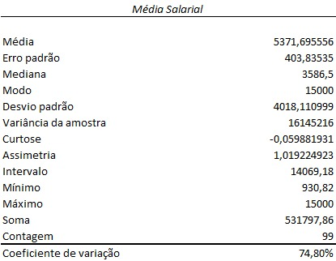
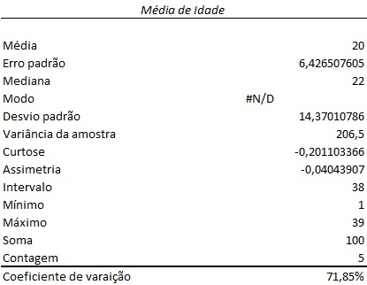
 | NÍVEL DE SATISFAÇÃO
 | Média | 20.2
 | Erro padrão | 6.367102952
 | Mediana | 20
 | Modo | #N/A
 | Desvio padrão | 14.23727502
 | Variância da amostra | 202.7
 | Curtose | 0.848624964
 | Assimetria | 0.094494061
 | Intervalo | 39
 | Mínimo | 1
 | Máximo | 40
 | Soma | 101
 | Contagem | 5
 | Coeficiente de Variação | 70.48%

4.3 Probabilidade

 | Quantidade | Idade
 | Nível de satisfação do emgrego atual | 18 a 29 anos | 30 a 35 anos | 36 a 47 anos | 48 a 60 anos | Acima de 61 anos | Total Geral
 | Indiferente | 5 | 2 | 7 | 5 |  | 19
 | Insatisfeito | 3 |  | 8 | 1 |  | 12
 | Não responderam | 5 | 5 | 3 | 3 | 1 | 17
 | Satisfeito | 9 | 2 | 17 | 9 |  | 37
 | Total Geral | 22 | 9 | 35 | 18 | 1 | 85

 | Intersecção - Qual a probabilidade das pessoas entre 36 e 47 anos serem insatisfeitos?

 | 9.41%

 | União - Qual a probabilidade de ser satisfeito ou do grupo 18 a 29 anos

 | 58.82%

 | Negação - Probabilidade de não ser indiferente na faixa etária de 48 a 60 anos

 | 16.47%

 | Condiçao - Probabilidade de não responderem a pesquisa?

 | 20.00%

4.4 Distribuição de Probabilidade

 | Prob satisfação | 0.00705
 | Amostra | 85

 |  | 0 | 1 | 2 | 3 | 4 | 5
 |  | 54.82% | 33.07% | 9.86% | 1.94% | 0.28% | 0.03%

proporção
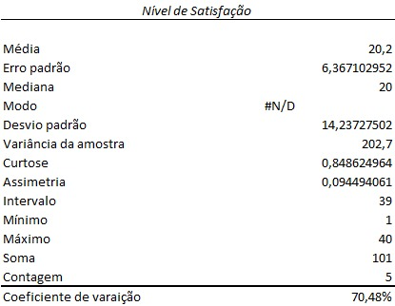
IC para proporção populacional

Variável | Nivel de Satisfação
p | 28%
q | 72%
n | 24
Confiança | 95%
Z | 1.96
e | 17.96% | margem de erro
 | LI | LS
IC | 10.04% | 45.96%

Resposta: | Com nível de confiança de 95%, a proporção de satisfação em relação ao emprego atual deve estar contida no intervalo de 10,04% e 45,96%.

